상품제안서
[텀블리언] 실리폴드 텀블러 500ml | 상품코드: F31991

 |  |  |  |  |  |  | 02-412-0044 | www.easy1.co.kr
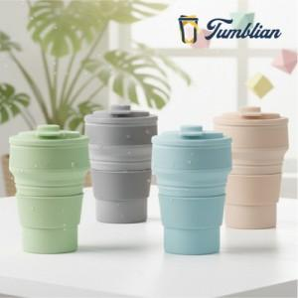

【상세/제작정보】 | 100개 미만 인쇄시 개당 인쇄비 + 기본수량 미만 인쇄비 추가 청구 됩니다.

【인쇄/포장옵션】 | 실크 / 포장지포장

【공급단가】 | 수량 | 100~ | 300~ | 500~ | 1,000~ | 3,000~
*VAT별도 | 단가 | 5,070원 | 4,990원 | 4,870원 | 4,680원 | 4,480원

【상품 URL】 | https://dev.easy1.co.kr:443/src/goods_detail.php?gdno=31991

